【調査会社遷移図】
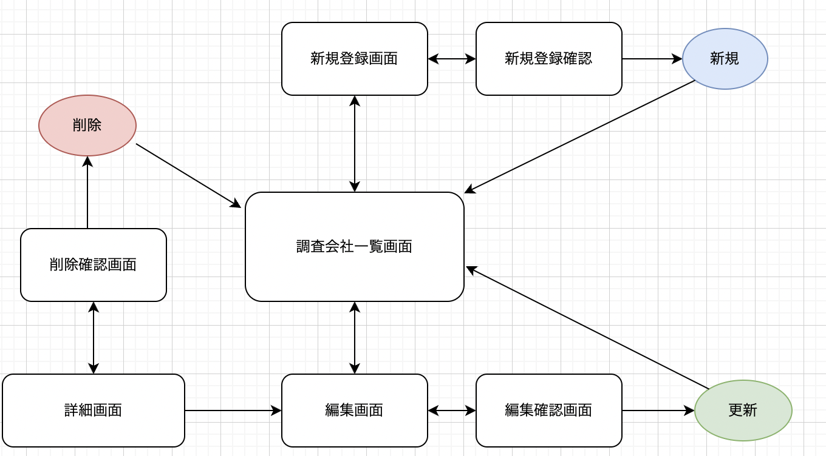
〇〇システム
 | 画面遷移図
 |  | PlantUML

 |  | 補足説明

